打印格式参考
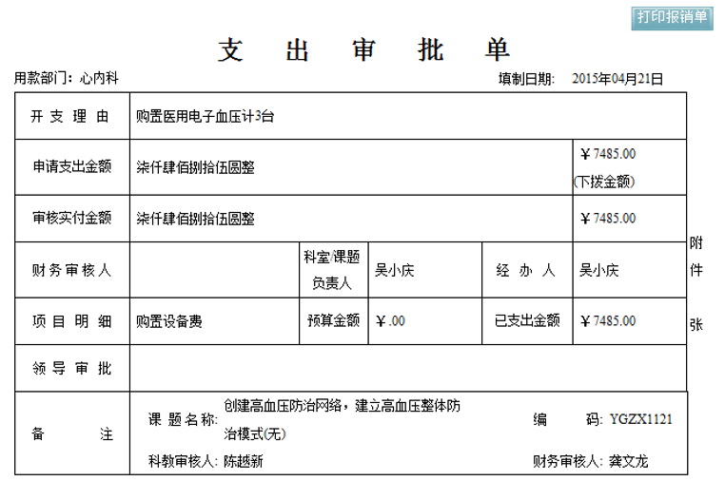
打印为网页打印：

